ETS
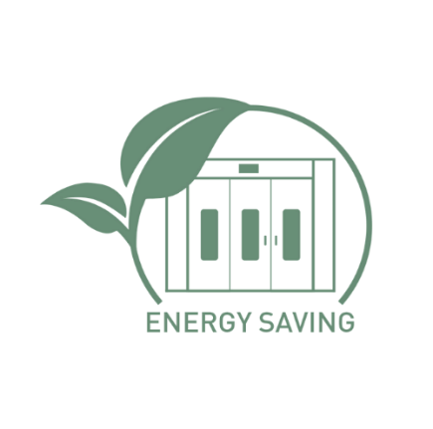
TOTAL DE HORAS DE PROCESO AHORRADAS EN 1 AÑO:
AHORRO DE COSTES DE ENERGÍA EN 1 AÑO:
TECNOLOGÍA ESPECTRAL DE AHORRO DE ENERGÍA |  |  |  |  |  |  |  | Mesa de apoyo para cálculos
 |  |  |  | AHORRO DE TIEMPO EN EL PROCESO ESPECTRAL | AHORRO DE ENERGÍA EN EL PROCESO ESPECTRAL |  | Período | NÚMERO DE CICLOS | APAREJO APLICADO ACTUAL | UNDER 375-00 | Suma de la base de ahorro [min] | [%] | BARNIZ APLICADO ACTUAL | KLAR SPECTRAL 545-00 | Ahorro total barniz [min] | [%]
 | CARGA DE BOTA DE PINTURA |  |  |  |  |  | 1D | 2 | 203 min | 101 min | 102 min | 50% | 42 min | 22 min | 20 min | 48%
 | NÚMERO DIARIO DE CICLOS | 2 |  |  |  |  | 1M | 40 | 8120 min | 4040 min | 4080 min | 50% | 1680 min | 880 min | 800 min | 48%
 | NÚMERO DE CICLOS MENSUALES | 40 |  |  |  |  | 1R | 480 | 97440 min | 48480 min | 48960 min | 50% | 20160 min | 10560 min | 9600 min | 48%
 | NÚMERO ANUAL DE CICLOS | 480

 | COSTOS DE UNA CABINA DE PINTURA [1 HORA] |  |  |  |  |  |  | 60 min
 | APLICACIÓN EN LA CABINA 20°C | 44 EUR |  |  |  |  | Período | NÚMERO DE CICLOS | APAREJO APLICADO ACTUAL | UNDER 375-00 | Suma de ahorros de durmientes [h] | [%] | BARNIZ APLICADO ACTUAL | KLAR SPECTRAL 545-00 | Ahorro total barniz [h] | [%]
 | CALOR EN LA CABINA 60°C | 24 EUR |  |  |  |  | 1D | 2 | 3.4 h | 1.7 h | 1.7 h | 50% | 0.7 h | 0.4 h | 0.3 h | 48%
 | CALOR EN LA CABINA 40°C | 19 EUR |  |  |  |  | 1M | 40 | 136 h | 68 h | 68 h | 50% | 28 h | 16 h | 12 h | 48%
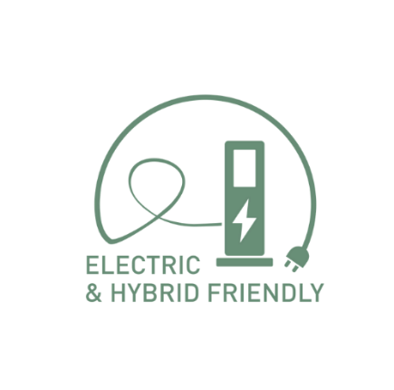
 | COSTO ZONA DE PREPARACIÓN [1 HORA] |  |  |  |  |  | 1R | 480 | 1632 h | 816 h | 816 h | 50% | 336 h | 192 h | 144 h | 48%
 | LUGAR EN LA ZONA DE PREPARACIÓN | 17 EUR
 | BARNIZ - COSTO DEL EMPLEADOR |  |  |  |  |  | TOTAL DE HORAS DE PROCESO AHORRADAS EN 1 AÑO:
 | REMUNERACIÓN BRUTA MENSUAL | 1,850 EUR |  |  |  |  |  |  | Horas de proceso
 | COSTO HORARIO BRUTO DE MANO DE OBRA [para 176 HRH] | 11 EUR |  | TOTAL DE HORAS DE PROCESO AHORRADAS EN 1 AÑO: |  | 960 h | Período | NÚMERO DE CICLOS | Tiempo de proceso tecnología actual [h] | Tiempo de proceso ESPECTRAL [h] | Ahorro de tiempo de proceso [h] | [%]
 |  |  |  | AHORRO DE COSTES DE ENERGÍA EN 1 AÑO: |  | 5,405 EUR | 1D | 2 | 4.1 h | 2.1 h | 2 h | 49%
 | Operación: APAREJO aplicación | APAREJO APLICADO ACTUAL | UNDER 375-00 | POTENCIAL DE AHORRO EN HORAS DE COSTO DE LACA EN UNA CABINA DE PINTURA EN 1 AÑO: |  | 1,514 EUR | 1M | 40 | 164 h | 84 h | 80 h
 | Aplicación de 1 capa [min] | 1 min | 1 min |  |  |  | 1R | 480 | 1968 h | 1008 h | 960 h
 | Evaporación [min] | 10 min | 5 min |  |  |  | 1R | 480 | 0 h | 960 h
SELECCIONE | Aplicación de 2 capas [min] | 1 min | 1 min
AHORROS DURANTE LA APLICACIÓN DE LA CAPA DE SUBSUELO
AHORRO DURANTE EL TIEMPO DE CURADO DEL PRIMER 20°C
APAREJO | Evaporación [min] | 10 min | 3 min
DE AHORRO DE ENERGÍA | Aplicación de 3 capas [min] | 1 min | 1 min |  |  |  | AHORRO DE COSTES DE ENERGÍA EN 1 AÑO: |  |  |  |  |  |  | COSTO ZONA DE PREPARACIÓN [1 HORA] |  | 17 EUR
ESPECTRAL | Tiempo de aplicación de imprimación [min] | 23 min | 11 min |  |  |  |  |  | Costo de las horas de prueba [EUR] |  |  |  | costo promedio | APLICACIÓN EN LA CABINA 20°C+CALOR EN LA CABINA 60°C |  | 34 EUR
 | AHORROS DURANTE LA APLICACIÓN DE LA CAPA DE SUBSUELO |  |  |  |  |  | Okres | ILOŚĆ CYKLI | Costo de proceso tecnología actual [EUR] | Costo del proceso ESPECTRAL [EUR] | Ahorro de costos de proceso [EUR] |  | costo promedio | CALOR EN LA CABINA 60°C+CALOR EN LA CABINA 40°C |  | 32 EUR
 | Ahorro durante la aplicación de la imprimación [min] | - | 12 min |  |  |  | 1D | 2 | 82 EUR | 42 EUR | 40 EUR | 49%
 | Ahorro durante la aplicación de la imprimación [%] | - | 52% |  |  |  | 1M | 40 | 1,010 EUR | 533 EUR | 477 EUR
UNDER 375-00 | AHORRO DURANTE EL TIEMPO DE CURADO DEL PRIMER 20°C |  |  |  |  |  | 1R | 480 | 11,482 EUR | 6,077 EUR | 5,405 EUR
 | Tiempo de curado de la imprimación 20°C [min] | 180 min | 90 min |  |  |  | 1R | 480 | 0 EUR | 5,405 EUR
 | Reducción del tiempo de endurecimiento [min] | - | 90 min
 | Reducción del tiempo de curado de la imprimación [%] | - | 50%
 | AHORRO TOTAL: IMPRESIÓN
 | Tiempo total [min] | 203 min | 101 min
 | Ahorro durante el proceso [min] | - | 102
 | Ahorro durante el proceso [%] | - | 50%

AHORRO EN LA APLICACIÓN DE BARNIZ
AHORRO DURANTE EL SECADO DEL BARNIZ 60°C / 40°C
 | Operación: BARNIZ TRANSPARENTE aplicación | BARNIZ APLICADO ACTUAL | KLAR SPECTRAL 545-00
 | Aplicación de 1 capa [min] | 1 min | 1 min
 | Evaporación [min] | 10 min | 5 min
 | Aplicación de 2 capas [min] | 1 min | 1 min
 | Tiempo de aplicación de barniz [min] | 12 min | 7 min
 | AHORRO EN LA APLICACIÓN DE BARNIZ
 | Ahorro durante la aplicación del barniz [min] | - | 5 min
 | Ahorro durante la aplicación de barniz [%] | - | 42%
 | AHORRO DURANTE EL SECADO DEL BARNIZ 60°C / 40°C | 60°C | 40°C
 | Tiempo de secado para 60°C / 40°C [min] | 30 min | 15 min
 | Reducción del tiempo de secado de la pintura [min] | - | 15 min
 | Reducción del tiempo de secado de la pintura [%] | - | 50%
 | AHORRO TOTAL: BARNIZ
 | Tiempo total [min] | 42 min | 22 min
 | Ahorro durante el proceso [min] | - | 20 min
 | Ahorro durante el proceso [%] | - | 48%

